Hoja1
TIPO | USO | Ancho de banda
Categoría 1 | Voz solamente (cable telefónico) | -
Categoría 2 | Datos hasta 4 Mbps | -
Categoría 3 | Datos hasta 10 Mbps (Ethernet) | 16 Mhz
Categoría 4 | Datos hasta 20 Mbps | 20 Mhz
Categoría 5 | Datos hasta 100 Mbps (FastEthernet) | 100 Mhz
Categoría 5e | Datos hasta 1000 Mbps (GigabitEthernet) | 100 Mhz
Categoría 6 | Datos hasta 10 Gbps | 250 Mhz

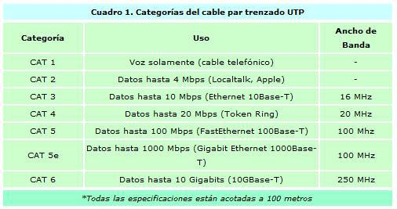

TIPO | USO | Ancho de banda
Categoría 1 | Voz solamente (cable telefónico) | -
Categoría 2 | Datos hasta 4 Mbps | -
Categoría 3 | Datos hasta 10 Mbps (Ethernet) | 16 Mhz
Categoría 4 | Datos hasta 20 Mbps | 20 Mhz
Categoría 5 | Datos hasta 100 Mbps (FastEthernet) | 100 Mhz
Categoría 5e | Datos hasta 1000 Mbps (GigabitEthernet) | 100 Mhz
Categoría 6 | Datos hasta 10 Gbps | 250 Mhz

